Сетка
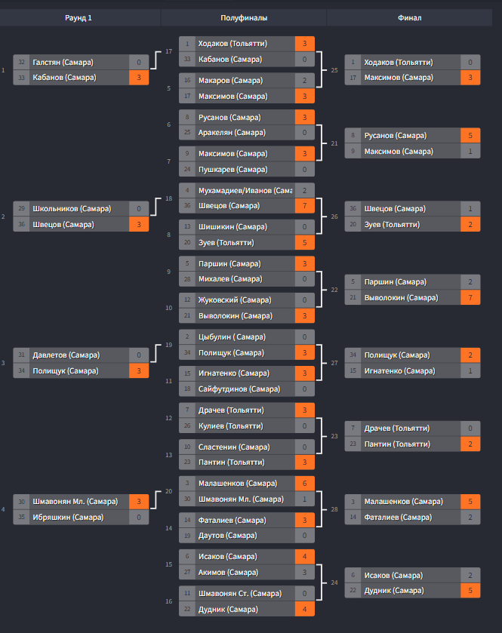
Отборочные соревнования Самарской области по интерактивному футболу FIFA 22 на Кубок России 2022
Турнирная сетка - https://challonge.com/ru/samara_fifa22_kybok_rf

